CABEDAL
 | 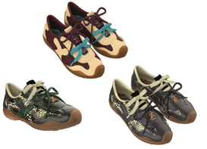 |  |  | MODELO_39510A_MELISSA X BEND AD
 |  |  |  | BALANCIM PONTE |  |  |  |  | PARES POR HORA (Sobral/Fortaleza):
 |  |  |  | DATA - 01/06/2026 |  |  |  |  | PARES POR HORA (Crato):
 |  |  |  |  |  |  |  |  | Acondicionamento (pares):
PESQUISAR PQP
 |  |  |  |  | VOLUME: |  |  |  |  |  |  |  |  |  |  |  |  |  | 4 | 3.7567567568
 |  |  |  |  | Data arquivo: | 2021-06-07 13:03:36 |  |  |  |  |  |  |  |  |  |  |  |  | 5.6818181818 | 5.2631578947
 | Nº | PRS/NAV | ESTAT. | CONSUMO |  | TIPO DE PEÇA |  |  | FÁBRICA |  |  |  |  |  |  |  |  |  | 20.227272727 | 17.795163585
 |  |  |  |  |  |  |  |  |  |  |  |  |  | 1
 | 334 | 0,5 | 8 | 11.81 | 10.98 | CABEDAL |  |  | SOBRAL |  |  |  |  | 1
 | 35 | 0,5 | 17 | 11.47 | 10.67 |  |  |  |  |  |  |  |  | 1
 | 36 | 0,5 | 24 | 9.62 | 8.95 | TIPO DE MATERIAL |  |  |  |  |  |  |  | 1
 | 37 | 0,5 | 24 | 9.38 | 8.72 | COV FF 0,6 ADVPRO TRIP VD |  |  |  |  |  |  |  | 1
 | 38 | 0,5 | 15 | 9.17 | 8.53 |  |  |  |  |  |  |  |  | 1
 | 39 | 0,5 | 8 | 8.96 | 8.33 |  |  |  |  |  |  |  |  | 1
 | 40 | 0,5 | 4 | 8.76 | 8.15 | NUMERO DE FOLHAS |  |  |  |  |  |  |  | 1
 |  |  |  | 0.00 |  | 2 FOLHAS BIDIM PARA CIMA |  |  |  |  |  |  |  | 1
 |  |  |  | 0.00 | 7% PERDA |  |  |  |  |  |  |  |  | 1
 |  |  |  | 0.00 |  |  |  |  |  |  |  |  |  | 1
 |  |  |  | 0.00 |  |  |  |  |  |  |  |  |  | 1
 |  |  |  |  |  |  |  |  |  |  |  |  |  | 1
 | POSIÇÃO DO CORTE |  |  |  |  |  |  |  |  |  |  |  |  | 1
 |  |  |  |  |  |  |  |  |  |  |  |  |  | 1
 | LARGURA |  |  |  |  |  |  | MEDIDAS DAS NAVALHAS |  |  |  |  |  | 1
 |  |  |  |  |  |  |  | NUM. | LARG. | COMP. |  |  |  | 1
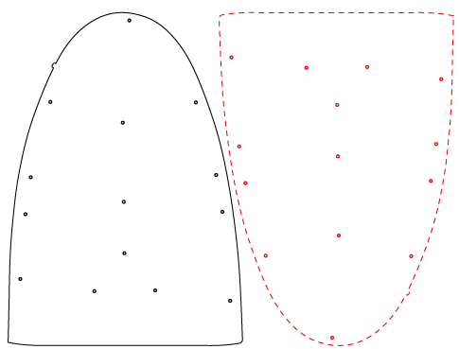
 |  |  |  |  |  |  |  | 334 | 19,86+17,88 | 28.74 |  |  |  | 1
COMPRIMENTO
 |  |  |  |  |  |  |  | 35 | 20,24+18,17 | 29.55 |  |  |  | 1
 |  |  |  |  |  |  |  | 36 | 20,61+18,49 | 30.28 |  |  |  | 1
 |  |  |  |  |  |  |  | 37 | 20,98+18,81 | 31.05 |  |  |  | 1
 |  |  |  |  |  |  |  | 38 | 21,36+19,13 | 31.82 |  |  |  | 1
 |  |  |  |  |  |  |  | 39 | 21,73+19,45 | 32.60 |  |  |  | 1
 |  |  |  |  |  |  |  | 40 | 22,1+19,79 | 33.37 |  |  |  | 1
 |  |  |  |  |  |  |  |  |  |  |  |  |  | 1
 |  |  |  |  |  |  |  | COM LADO |  |  |  |  |  | 1
 |  |  |  |  |  |  |  | MANTER SENTIDO |  |  |  |  |  | 1
 |  |  |  |  |  |  |  | 0 | 0.00 | 0.00 |  |  |  | 1
 |  |  |  |  |  |  |  |  |  |  |  |  |  | 1
 |  |  |  |  |  |  |  |  |  |  |  |  |  | 1
 |  |  |  |  |  |  |  |  |  |  |  |  |  | 1
 |  |  |  |  |  |  |  |  |  |  |  |  |  | 1
 |  |  |  |  |  |  |  |  |  |  |  |  |  | 1
 | SISTEMA DE CORTE PARA MATERIAL COM LARGURA ATÉ 128 CM (1º FAIXA) |  |  |  |  |  |  |  |  |  |  |  |  | 1
 | SEQU. | BAT. | NÚM. | POS. | BAT. | NÚM. | POS. | BAT. | NÚM. | POS. | MED. |  |  | 1 |  |  |  | TOTAL
 | 01 | 6 | 40 | L |  |  |  |  |  |  | 119,7 | 137,0 | 78.59 | 1 | 22.1 | 98.95 |  | 121.0
 | 02 | 6 | 39 | L |  |  |  |  |  |  | 117,7 |  | 72.5 | 1 | 21.73 | 97.25 |  | 119.0
 | 03 | 6 | 38 | L |  |  |  |  |  |  | 115,8 |  | 66.22 | 1 | 21.36 | 95.65 |  | 117.0
 | 04 | 6 | 37 | L |  |  |  |  |  |  | 113,9 |  | 47.86 | 1 | 20.98 | 94.05 |  | 115.0
 | 05 | 6 | 36 | L |  |  |  |  |  |  | 111,9 | 16.36 | 44.21 | 1 | 20.61 | 92.45 |  | 113.1
 | 06 | 6 | 35 | L | 1 | 34 | L |  |  |  | 127,9 |  | 41.05 | 1 | 20.24 | 90.85 | 17.88 | 129.0
 | 07 | 7 | 34 | L |  |  |  |  |  |  | 126,2 |  |  | 1 | 19.86 | 107.28 |  | 127.1
 | 08 |  |  |  |  |  |  |  |  |  |  |  |  | 0
 | 09 |  |  |  |  |  |  |  |  |  |  |  |  | 0
 | 10 |  |  |  |  |  |  |  |  |  |  |  |  | 0
 |  |  |  |  |  |  |  |  |  |  |  |  |  | 0
 |  |  |  |  |  |  |  |  |  |  |  |  |  | 1
 | CORTE Á FIO |  |  |  |  |  |  |  |  |  |  |  |  | 1
 | FERRAMENTAL EXISTENTE DO 39510 |  |  |  |  |  |  |  |  |  |  |  |  | 1
 |  |  |  |  |  |  |  |  |  |  |  |  |  | 1
 |  |  |  |  |  |  |  |  |  |  |  |  |  | 1
 |  |  |  |  |  |  |  |  |  |  |  |  |  | 1
 |  |  |  |  |  |  |  |  |  |  |  |  |  | 1
 |  |  |  |  |  |  |  |  |  |  |  |  |  | 1
 |  |  |  |  |  |  |  |  |  |  |  |  |  | 1
 |  |  |  |  |  |  |  |  |  |  |  |  |  | 1
 |  |  |  |  |  |  |  |  |  |  |  |  |  | 1
 |  |  |  |  |  |  |  |  |  |  |  |  |  | 1
 |  |  |  |  |  |  |  |  |  |  |  |  |  | 1
 |  |  |  |  |  |  |  |  |  |  |  |  |  | 1
 | CONFERIR NAVALHA COM A CHAPELONA, DE HORA EM HORA E AO INICIO DE CADA PLANO OU REFERENCIA. |  |  |  |  |  |  |  |  |  |  |  |  | 1
 | LEMBRETE:O COVERLINE REPRESENTA 31% DO PREÇO DO NOSSO CALÇADO.CONTAMOS COM VOCÊ PARA UM BOM APROV. |  |  |  |  |  |  |  |  |  |  |  |  | 1
 |  | ATENÇÃO CORTAR SÓ NA LARGURA |  | Modelos |  |  | Código | Pares |  |  |  |  |  | 1

TABELA DE CONSUMO | PLANILHA DE CONSUMOS
 | Grendene Sobral S/A - Métodos e Processos / Consumos

 | PEÇA | 0.00% |  | 0

 | No. | Prs/pl | Prs/mt. | mt/par | ESTATÍSTICA |  | Prs/mt. | ESTATÍSTICA |  | CONF.PROG.
 | 334 | 0.5 | 11.81 | 0.08467 | 0.67739204 | 8.00 |  |  |  |  | 0.00
 | 35 | 0.5 | 11.47 | 0.08718 | 1.48212729 | 17.00 |  |  |  |  | 0.00
 | 36 | 0.5 | 9.62 | 0.10395 | 2.49480249 | 24.00 |  |  |  |  | 0.00
 | 37 | 0.5 | 9.38 | 0.10661 | 2.55863539 | 24.00 |  |  |  |  | 0.00
 | 38 | 0.5 | 9.17 | 0.10905 | 1.63576881 | 15.00 |  |  |  |  | 0.00
 | 39 | 0.5 | 8.96 | 0.11161 | 0.89285714 | 8.00 |  |  |  |  | 0.00
 | 40 | 0.5 | 8.76 | 0.11416 | 0.45662100 | 4.00 |  |  |  |  | 0.00
 | 0 | 0 | 0.00 | 0.00000 | 0.00000000 | 0.00 |  |  |  |  | 0.00
 | 0 | 0 | 0.00 | 0.00000 | 0.00000000 | 0.00 |  |  |  |  | 0.00
 | 0 |  | 0.00 | 0.00000 | 0.00000000 | 0.00 |  |  |  |  | 0.00
 | 0 |  | 0.00 | 0.00000 | 0.00000000 | 0.00 |  |  |  |  | 0.00
 |  |  |  |  | 10.198204177 |  |  |  |  |  | 0.00
 |  |  | 9.81

LINGUETA
 | 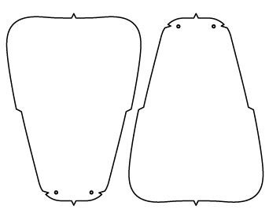 |  |  | MODELO_39510A_MELISSA X BEND AD
 |  |  |  | BALANCIM PONTE |  |  |  |  | PARES POR HORA (Sobral/Fortaleza):
 |  |  |  | DATA - 10/11/2025 |  |  |  |  | PARES POR HORA (Crato):
 |  |  |  |  |  |  |  |  | Acondicionamento (pares):
PESQUISAR PQP
 |  |  |  |  | VOLUME: |  |  |  |  |  |  |  |  |  |  |  |  |  | 4 | 3.7567567568
 |  |  |  |  | Data arquivo: | 2021-06-07 13:03:36 |  |  |  |  |  |  |  |  |  |  |  |  | 5.6818181818 | 5.2631578947
 | Nº | PRS/NAV | ESTAT. | CONSUMO |  | TIPO DE PEÇA |  |  | FÁBRICA |  |  |  |  |  |  |  |  |  | 20.227272727 | 17.795163585
 |  |  |  |  |  |  |  |  |  |  |  |  |  | 1
 | 334 | 1 | 8 | 62.65 | 58.26 | LINGUETA |  |  | SOBRAL |  |  |  |  | 1
 | 356 | 1 | 41 | 57.81 | 53.76 |  |  |  |  |  |  |  |  | 1
 | 378 | 1 | 39 | 55.12 | 51.26 | TIPO DE MATERIAL |  |  |  |  |  |  |  | 1
 | 394 | 1 | 12 | 51.15 | 47.57 | TEC TRIP POL |  |  |  |  |  |  |  | 1
 |  |  |  | 0.00 |  |  |  |  |  |  |  |  |  | 1
 |  |  |  | 0.00 | 7% PERDA |  |  |  |  |  |  |  |  | 1
 |  |  |  | 0.00 |  | NUMERO DE FOLHAS |  |  |  |  |  |  |  | 1
 |  |  |  | 0.00 |  | 2 FOLHAS BIDIM PARA CIMA |  |  |  |  |  |  |  | 1
 |  |  |  | 0.00 |  |  |  |  |  |  |  |  |  | 1
 |  |  |  | 0.00 |  |  |  |  |  |  |  |  |  | 1
 |  |  |  | 0.00 |  |  |  |  |  |  |  |  |  | 1
 |  |  |  |  |  |  |  |  |  |  |  |  |  | 1
 | POSIÇÃO DO CORTE |  |  |  |  |  |  |  |  |  |  |  |  | 1 |  |  |  | 4.0882352941
 |  |  |  |  |  |  |  |  |  |  |  |  |  | 1 |  |  |  | 5.8823529412
 | LARGURA |  |  |  |  |  |  | MEDIDAS DAS NAVALHAS |  |  |  |  |  | 1 |  |  |  | 21.643598616
 |  |  |  |  |  |  |  | NUM. | LARG. | COMP. |  |  |  | 1
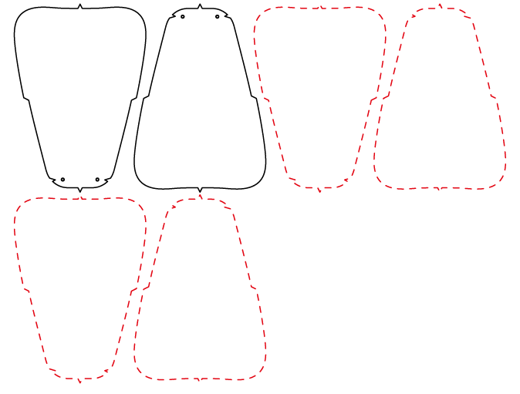
 |  |  |  |  |  |  |  | 334 | 17,42+16,62 | 13.23 |  |  |  | 1
 |  |  |  |  |  |  |  | 356 | 17,73+16,9 | 13.58 |  |  |  | 1
 |  |  |  |  |  |  |  | 378 | 18,33+17,44 | 14.28 |  |  |  | 1
 |  |  |  |  |  |  |  | 394 | 19+18,12 | 14.94 |  |  |  | 1
 |  |  |  |  |  |  |  |  |  |  |  |  |  | 1
 |  |  |  |  |  |  |  |  |  |  |  |  |  | 1
 |  |  |  |  |  |  |  | SEM LADO |  |  |  |  |  | 1
 |  |  |  |  |  |  |  | qtd batidas nav 1 | qtd batidas nav 2 |  |  |  |  | 1
 |  |  |  |  |  |  |  | 4 | 4 |  |  |  |  | 1
 |  |  |  |  |  |  |  |  |  |  |  |  |  | 1
 |  |  |  |  |  |  |  | 0 | 0.00 | 0.00 |  |  |  | 1
 |  |  |  |  |  |  |  |  |  |  |  |  |  | 1
 |  |  |  |  |  |  |  |  |  |  |  |  |  | 1
 |  |  |  |  |  |  |  |  |  |  |  |  |  | 1
 |  |  |  |  |  |  |  |  |  |  |  |  |  | 1
 |  |  |  |  |  |  |  |  |  |  |  |  |  | 1
 | SISTEMA DE CORTE PARA MATERIAL COM LARGURA ATÉ 143 CM (1º FAIXA) |  |  |  |  |  |  |  |  |  |  |  |  | 1
 | SEQU. | BAT. | NÚM. | POS. | BAT. | NÚM. | POS. | BAT. | NÚM. | POS. | MED. |  |  | 1 |  |  |  | TOTAL
 | 01 | 8 | 356 | L |  |  |  |  | 134.8800 |  | 137,0 | 137,0 | 78.59 | 1 | 17.73 | 118.3 |  | 136.03
 | 02 | 3 | 334 | L | 5 | 394 | L |  |  |  | 142,4 |  | 72.5 | 1 | 17.42 | 33.24 | 90.6 | 141.26
 | 03 | 2 | 394 | L | 6 | 378 | L |  |  |  | 142,8 |  | 66.22 | 1 | 19 | 18.12 | 104.64 | 141.76
 | 04 | 8 | 378 | L |  |  |  |  |  |  | 141,4 |  | 47.86 | 1 | 18.33 | 122.08 |  | 140.41
 | 05 |  |  |  |  |  |  |  |  |  |  | 16.36 | 44.21 | 0
 | 06 |  |  |  |  |  |  |  |  |  |  |  | 41.05 | 0
 | 07 |  |  |  |  |  |  |  |  |  |  |  |  | 0
 | 08 |  |  |  |  |  |  |  |  |  |  |  |  | 0
 | 09 |  |  |  |  |  |  |  |  |  |  |  |  | 0
 | 10 |  |  |  |  |  |  |  |  |  |  |  |  | 0
 |  |  |  |  |  |  |  |  |  |  |  |  |  | 0
 |  |  |  |  |  |  |  |  |  |  |  |  |  | 1
 | CORTE Á FIO |  |  |  |  |  |  |  |  |  |  |  |  | 1
 | FERRAMENTAL DO 39510 |  |  |  |  |  |  |  |  |  |  |  |  | 1
 |  |  |  |  |  |  |  |  |  |  |  |  |  | 1
 |  |  |  |  |  |  |  |  |  |  |  |  |  | 1
 |  |  |  |  |  |  |  |  |  |  |  |  |  | 1
 |  |  |  |  |  |  |  |  |  |  |  |  |  | 1
 |  |  |  |  |  |  |  |  |  |  |  |  |  | 1
 |  |  |  |  |  |  |  |  |  |  |  |  |  | 1
 |  |  |  |  |  |  |  |  |  |  |  |  |  | 1
 |  |  |  |  |  |  |  |  |  |  |  |  |  | 1
 |  |  |  |  |  |  |  |  |  |  |  |  |  | 1
 |  |  |  |  |  |  |  |  |  |  |  |  |  | 1
 |  |  |  |  |  |  |  |  |  |  |  |  |  | 1
 | CONFERIR NAVALHA COM A CHAPELONA, DE HORA EM HORA E AO INICIO DE CADA PLANO OU REFERENCIA. |  |  |  |  |  |  |  |  |  |  |  |  | 1
 | LEMBRETE:O COVERLINE REPRESENTA 31% DO PREÇO DO NOSSO CALÇADO.CONTAMOS COM VOCÊ PARA UM BOM APROV. |  |  |  |  |  |  |  |  |  |  |  |  | 1
 |  | ATENÇÃO CORTAR SÓ NA LARGURA |  | Modelos |  |  | Código | Pares |  |  |  |  |  | 1

TABELA DE CONSUMO | PLANILHA DE CONSUMOS
 | Grendene Sobral S/A - Métodos e Processos / Consumos

 | PEÇA | 0.00% |  | 0

 | No. | Prs/pl | Prs/mt. | mt/par | ESTATÍSTICA |  | Prs/mt. | ESTATÍSTICA |  | CONF.PROG.
 | 334 | 1 | 62.65 | 0.01596 | 0.12769354 | 8.00 |  |  |  |  | 0.00
 | 356 | 1 | 57.81 | 0.01730 | 0.70921986 | 41.00 |  |  |  |  | 0.00
 | 378 | 1 | 55.12 | 0.01814 | 0.70754717 | 39.00 |  |  |  |  | 0.00
 | 394 | 1 | 51.15 | 0.01955 | 0.23460411 | 12.00 |  |  |  |  | 0.00
 | 0 | 0 | 0.00 | 0.00000 | 0.00000000 | 0.00 |  |  |  |  | 0.00
 | 0 | 0 | 0.00 | 0.00000 | 0.00000000 | 0.00 |  |  |  |  | 0.00
 | 0 | 0 | 0.00 | 0.00000 | 0.00000000 | 0.00 |  |  |  |  | 0.00
 | 0 | 0 | 0.00 | 0.00000 | 0.00000000 | 0.00 |  |  |  |  | 0.00
 | 0 | 0 | 0.00 | 0.00000 | 0.00000000 | 0.00 |  |  |  |  | 0.00
 | 0 |  | 0.00 | 0.00000 | 0.00000000 | 0.00 |  |  |  |  | 0.00
 | 0 |  | 0.00 | 0.00000 | 0.00000000 | 0.00 |  |  |  |  | 0.00
 |  |  |  |  | 1.7790646691 |  |  |  |  |  | 0.00
 |  |  | 56.21

GÁSPEA INT
 | 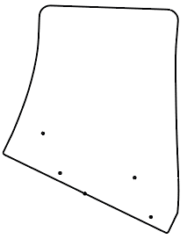 |  |  | MODELO_12738_RIDER SLX COMMUTER SPECIAL PACK ENERGIA
 |  |  |  | BALANCIM PONTE |  |  |  |  | PARES POR HORA (Sobral/Fortaleza):
 |  |  |  |  |  |  |  |  | PARES POR HORA (Crato):
 |  |  |  |  |  |  |  |  | Acondicionamento (pares):
PESQUISAR PQP
PESQUISAR PQP
 |  |  |  |  | VOLUME:
 |  |  |  |  | Data arquivo: | 2021-06-07 13:03:36
 | Nº | PRS/NAV | ESTAT. | CONSUMO |  | TIPO DE PEÇA |  |  | FÁBRICA
 |  |  |  |  |  |  |  |  |  |  |  | 1
 | 334 | 1 | 0,65 | 32.54 |  | GÁSPEA INTERNA |  |  | SOBRAL |  |  | 1
 | 35 | 1 | 2,12 | 31.70 |  |  |  |  |  |  |  | 1
 | 36 | 1 | 6,93 | 30.80 |  | TIPO DE MATERIAL |  |  |  |  |  | 1
 | 378 | 1 | 10,70 | 27.41 |  | LAM TRIP VINYL FF 1,0 ZAMBIA OFFWHITE+E2MMD26CZ+1696BCO(MO@M |  |  |  |  |  | 1
 | 39 | 1 | 16,48 | 26.84 |  |  |  |  |  |  |  | 1
 | 40 | 1 | 17,35 | 26.38 |  |  |  |  |  |  |  | 1
 | 41 | 1 | 18,50 | 20.94 |  | NUMERO DE FOLHAS |  |  |  |  |  | 1
 | 42 | 1 | 15,72 | 19.91 |  | 4 FOLHAS (2 BIDIM PARA BAIXO E 2 BIDIM PARA CIMA) LADO NO PANO |  |  |  |  |  | 1
 | 434 | 1 | 8,23 | 19.72 |  |  |  |  |  |  |  | 1
 | 45 | 1 | 3,32 | 21.86 |  |  |  |  |  |  |  | 1
 |  |  |  | 0.00 |  |  |  |  |  |  |  | 1
 |  |  |  |  |  |  |  |  |  |  |  | 1
 | POSIÇÃO DO CORTE |  |  |  |  |  |  |  |  |  |  | 1
 |  |  |  |  |  |  |  |  |  |  |  | 1
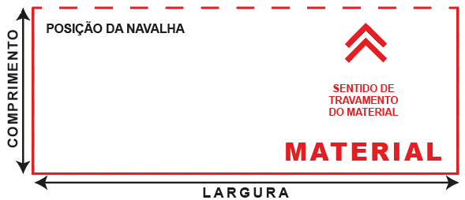
 |  |  |  |  |  |  |  | MEDIDAS DAS NAVALHAS |  |  |  | 1
 |  |  |  |  |  |  |  | NUM. | LARG. | COMP. |  | 1
 |  |  |  |  |  |  |  | 334 | 24.25 | 16.59 |  | 1
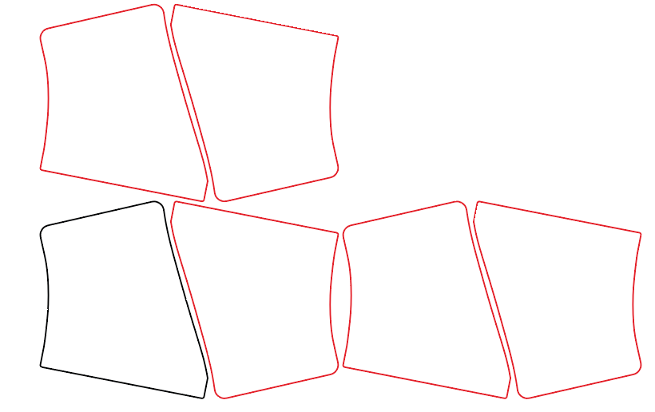
 |  |  |  |  |  |  |  | 35 | 24.81 | 16.79 |  | 1
 |  |  |  |  |  |  |  | 36 | 25.15 | 16.93 |  | 1
 |  |  |  |  |  |  |  | 378 | 26.63 | 17.89 |  | 1
 |  |  |  |  |  |  |  | 39 | 27.20 | 18.09 |  | 1
 |  |  |  |  |  |  |  | 40 | 27.55 | 18.24 |  | 1
 |  |  |  |  |  |  |  | 41 | 27.88 | 18.39 |  | 1
 |  |  |  |  |  |  |  | 42 | 29.28 | 19.35 |  | 1
 |  |  |  |  |  |  |  | 434 | 29.87 | 19.56 |  | 1
 |  |  |  |  |  |  |  | 45 | 30.4 | 19.78 |  | 1
 |  |  |  |  |  |  |  |  | 0 | 0 |  | 1
 |  |  |  |  |  |  |  |  |  |  |  | 1
 |  |  |  |  |  |  |  |  |  |  |  | 1
 | SISTEMA DE CORTE PARA MATERIAL COM LARGURA ATÉ 139 CM (1º FAIXA) |  |  |  |  |  |  |  |  |  |  | 1
 | SEQU. | BAT. | NÚM. | POS. | BAT. | NÚM. | POS. | BAT. | NÚM. | POS. | MED. | 1
 | 01 | 2 | 45 | L | 3 | 36 | L |  |  |  | 137,3 | 1
 | 02 | 4 | 434 | L |  |  |  |  |  |  | 120,5 | 1
 | 03 | 3 | 39 | L | 2 | 41 | L |  |  |  | 138,4 | 1
 | 04 | 2 | 378 | L | 3 | 40 | L |  |  |  | 136,9 | 1
 | 05 | 5 | 40 | L |  |  |  |  |  |  | 138,8 | 1
 | 06 | 1 | 36 | L | 4 | 41 | L |  |  |  | 137,7 | 1
 | 07 | 4 | 41 | L |  |  |  |  |  |  | 112,5 | 1
 | 08 | 2 | 35 | L | 3 | 42 | L |  |  |  | 138,5 | 1
 | 09 | 2 | 334 | L | 3 | 42 | L |  |  |  | 137,3 | 1
 | 10 | 4 | 42 | L |  |  |  |  |  |  | 118,1 | 1
 | CORTE A FIO |  |  |  |  |  |  |  |  |  |  | 1
 |  |  |  |  |  |  |  |  |  |  |  | 1
 |  |  |  |  |  |  |  |  |  |  |  | 1
 |  |  |  |  |  |  |  |  |  |  |  | 1
 |  |  |  |  |  |  |  |  |  |  |  | 1
 | FERRAMENTAL DO 11751 |  |  |  |  |  |  |  |  |  |  | 1
 |  |  |  |  |  |  |  |  |  |  |  | 1
 |  |  |  |  |  |  |  |  |  |  |  | 1
 |  |  |  |  |  |  |  |  |  |  |  | 1
 | CONFERIR NAVALHA COM A CHAPELONA, DE HORA EM HORA E AO INICIO DE CADA PLANO OU REFERENCIA. |  |  |  |  |  |  |  |  |  |  | 1
 | LEMBRETE:O COVERLINE REPRESENTA 31% DO PREÇO DO NOSSO CALÇADO.CONTAMOS COM VOCÊ PARA UM BOM APROV. |  |  |  |  |  |  |  |  |  |  | 1
 |  |  |  | Modelos |  |  | Código | Pares |  |  |  | 1

TABELA DE CONSUMO | PLANILHA DE CONSUMOS
 | Grendene Sobral S/A - Métodos e Processos / Consumos

 | PEÇA | 0.00% |  | 0
 |  | ATENÇÃO CORTAR SÓ NA LARGURA
 | No. | Prs/pl | Prs/mt. | mt/par | ESTATÍSTICA |  | Prs/mt. | ESTATÍSTICA |  | CONF.PROG.
 | 378 | ATENÇÃO CORTAR SÓ NA LARGURA | 28.32 | 0.03531 | 0.38100282 | 10.79 |  |  |  |  | 0.00
 | 390 | 1 | 27.32 | 0.03660 | 0.61932650 | 16.92 |  |  |  |  | 0.00
 | 400 | 1 | 26.87 | 0.03722 | 0.85225158 | 22.90 |  |  |  |  | 0.00
 | 410 | 1 | 21.26 | 0.04704 | 1.00752587 | 21.42 |  |  |  |  | 0.00
 | 420 | 1 | 20.82 | 0.04803 | 0.84918348 | 17.68 |  |  |  |  | 0.00
 | 434 | 1 | 20.27 | 0.04933 | 0.50764677 | 10.29 |  |  |  |  | 0.00
 | 0 | 0 | 0.00 | 0.00000 | 0.00000000 | 0.00 |  |  |  |  | 0.00
 | 0 | 0 | 0.00 | 0.00000 | 0.00000000 | 0.00 |  |  |  |  | 0.00
 | 0 | 0 | 0.00 | 0.00000 | 0.00000000 | 0.00 |  |  |  |  | 0.00
 | 0 |  | 0.00 | 0.00000 | 0.00000000 | 0.00 |  |  |  |  | 0.00
 | 0 | ATENÇÃO CORTAR SÓ NA LARGURA | 0.00 | 0.00000 | 0.00000000 | 0.00 |  |  |  |  | 0.00
 |  |  |  |  | 4.2169370235 |  |  |  |  |  | 0.00
 |  |  | 23.71

GÁSPEA EXT (2)
 |  |  |  | MODELO_12738_RIDER SLX COMMUTER SPECIAL PACK ENERGIA
 |  |  |  | BALANCIM PONTE |  |  |  |  | PARES POR HORA (Sobral/Fortaleza):
 |  |  |  |  |  |  |  |  | PARES POR HORA (Crato):
 |  |  |  |  |  |  |  |  | Acondicionamento (pares):
PESQUISAR PQP
PESQUISAR PQP
 |  |  |  |  | VOLUME:
 |  |  |  |  | Data arquivo: | 2021-06-07 13:03:36
 | Nº | PRS/NAV | ESTAT. | CONSUMO |  | TIPO DE PEÇA |  |  | FÁBRICA
 |  |  |  |  |  |  |  |  |  |  |  | 1
 | 334 | 1 | 0,65 | 38.90 |  | GÁSPEA EXTERNA |  |  | SOBRAL |  |  | 1
 | 35 | 1 | 2,12 | 37.08 |  |  |  |  |  |  |  | 1
 | 36 | 1 | 6,93 | 35.86 |  | TIPO DE MATERIAL |  |  |  |  |  | 1
 | 378 | 1 | 10,70 | 32.58 |  | LAM TRIP VINYL FF 1,0 ZAMBIA OFFWHITE+E2MMD26CZ+1696BCO(MO@M |  |  |  |  |  | 1
 | 39 | 1 | 16,48 | 30.88 |  |  |  |  |  |  |  | 1
 | 40 | 1 | 17,35 | 30.54 |  |  |  |  |  |  |  | 1
 | 41 | 1 | 18,50 | 30.24 |  | NUMERO DE FOLHAS |  |  |  |  |  | 1
 | 42 | 1 | 15,72 | 27.87 |  | 4 FOLHAS (2 BIDIM PARA BAIXO E 2 BIDIM PARA CIMA) LADO NO PANO |  |  |  |  |  | 1
 | 434 | 1 | 8,23 | 23.00 |  |  |  |  |  |  |  | 1
 | 45 | 1 | 3,32 | 26.16 |  |  |  |  |  |  |  | 1
 |  |  |  | 0.00 |  |  |  |  |  |  |  | 1
 |  |  |  |  |  |  |  |  |  |  |  | 1
 | POSIÇÃO DO CORTE |  |  |  |  |  |  |  |  |  |  | 1
 |  |  |  |  |  |  |  |  |  |  |  | 1
 |  |  |  |  |  |  |  | MEDIDAS DAS NAVALHAS |  |  |  | 1
 |  |  |  |  |  |  |  | NUM. | LARG. | COMP. |  | 1
 |  |  |  |  |  |  |  | 334 | 23.74 | 14.17 |  | 1

 |  |  |  |  |  |  |  | 35 | 24.33 | 14.44 |  | 1
 |  |  |  |  |  |  |  | 36 | 24.74 | 14.61 |  | 1
 |  |  |  |  |  |  |  | 378 | 26.08 | 15.28 |  | 1
 |  |  |  |  |  |  |  | 39 | 26.65 | 15.51 |  | 1
 |  |  |  |  |  |  |  | 40 | 27.05 | 15.70 |  | 1
 |  |  |  |  |  |  |  | 41 | 27.48 | 15.85 |  | 1
 |  |  |  |  |  |  |  | 42 | 28.71 | 16.46 |  | 1
 |  |  |  |  |  |  |  | 434 | 29.26 | 16.71 |  | 1
 |  |  |  |  |  |  |  | 45 | 29.86 | 16.97 |  | 1
 |  |  |  |  |  |  |  |  | 0 | 0 |  | 1
 |  |  |  |  |  |  |  |  |  |  |  | 1
 |  |  |  |  |  |  |  |  |  |  |  | 1
 | SISTEMA DE CORTE PARA MATERIAL COM LARGURA ATÉ 139 CM (1º FAIXA) |  |  |  |  |  |  |  |  |  |  | 1
 | SEQU. | BAT. | NÚM. | POS. | BAT. | NÚM. | POS. | BAT. | NÚM. | POS. | MED. | 1
 | 01 | 5 | 41 | L |  |  |  |  |  |  | 138,4 | 1
 | 02 | 5 | 40 | L |  |  |  |  |  |  | 136,3 | 1
 | 03 | 2 | 36 | L | 3 | 42 | L |  |  |  | 136,6 | 1
 | 04 | 2 | 35 | L | 3 | 434 | L |  |  |  | 137,4 | 1
 | 05 | 4 | 434 | L |  |  |  |  |  |  | 118,0 | 1
 | 06 | 2 | 334 | L | 3 | 45 | L |  |  |  | 138,1 | 1
 | 07 | 2 | 45 | L | 3 | 378 | L |  |  |  | 139,0 | 1
 | 08 | 3 | 378 | L | 2 | 42 | L |  |  |  | 136,7 | 1
 | 09 | 2 | 42 | L | 3 | 39 | L |  |  |  | 138,4 | 1
 | 10 | 5 | 39 | L |  |  |  |  |  |  | 134,3 | 1
 | CORTE A FIO |  |  |  |  |  |  |  |  |  |  | 1
 |  |  |  |  |  |  |  |  |  |  |  | 1
 |  |  |  |  |  |  |  |  |  |  |  | 1
 |  |  |  |  |  |  |  |  |  |  |  | 1
 |  |  |  |  |  |  |  |  |  |  |  | 1
 | FERRAMENTAL DO 11751 |  |  |  |  |  |  |  |  |  |  | 1
 |  |  |  |  |  |  |  |  |  |  |  | 1
 |  |  |  |  |  |  |  |  |  |  |  | 1
 |  |  |  |  |  |  |  |  |  |  |  | 1
 | CONFERIR NAVALHA COM A CHAPELONA, DE HORA EM HORA E AO INICIO DE CADA PLANO OU REFERENCIA. |  |  |  |  |  |  |  |  |  |  | 1
 | LEMBRETE:O COVERLINE REPRESENTA 31% DO PREÇO DO NOSSO CALÇADO.CONTAMOS COM VOCÊ PARA UM BOM APROV. |  |  |  |  |  |  |  |  |  |  | 1
 |  |  |  | Modelos |  |  | Código | Pares |  |  |  | 1

TABELA DE CONSUMO | PLANILHA DE CONSUMOS
 | Grendene Sobral S/A - Métodos e Processos / Consumos

 | PEÇA | 0.00% |  | 0
 |  | ATENÇÃO CORTAR SÓ NA LARGURA
 | No. | Prs/pl | Prs/mt. | mt/par | ESTATÍSTICA |  | Prs/mt. | ESTATÍSTICA |  | CONF.PROG.
 | 378 | ATENÇÃO CORTAR SÓ NA LARGURA | 28.32 | 0.03531 | 0.38100282 | 10.79 |  |  |  |  | 0.00
 | 390 | 1 | 27.32 | 0.03660 | 0.61932650 | 16.92 |  |  |  |  | 0.00
 | 400 | 1 | 26.87 | 0.03722 | 0.85225158 | 22.90 |  |  |  |  | 0.00
 | 410 | 1 | 21.26 | 0.04704 | 1.00752587 | 21.42 |  |  |  |  | 0.00
 | 420 | 1 | 20.82 | 0.04803 | 0.84918348 | 17.68 |  |  |  |  | 0.00
 | 434 | 1 | 20.27 | 0.04933 | 0.50764677 | 10.29 |  |  |  |  | 0.00
 | 0 | 0 | 0.00 | 0.00000 | 0.00000000 | 0.00 |  |  |  |  | 0.00
 | 0 | 0 | 0.00 | 0.00000 | 0.00000000 | 0.00 |  |  |  |  | 0.00
 | 0 | 0 | 0.00 | 0.00000 | 0.00000000 | 0.00 |  |  |  |  | 0.00
 | 0 |  | 0.00 | 0.00000 | 0.00000000 | 0.00 |  |  |  |  | 0.00
 | 0 | ATENÇÃO CORTAR SÓ NA LARGURA | 0.00 | 0.00000 | 0.00000000 | 0.00 |  |  |  |  | 0.00
 |  |  |  |  | 4.2169370235 |  |  |  |  |  | 0.00
 |  |  | 23.71

